Титульный
 | Муниципальное казённое общеобразовательное учреждение
 | Крутологовская средняя общеобразовательная школа
Коченевского района Новосибирской области

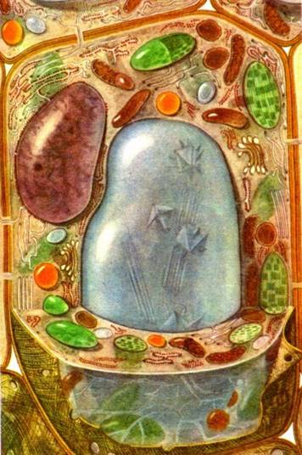

Строение растительной клетки
кроссворд

 |  | Автор работы: Кунц Ирина Васильевна
 |  | учитель химии и биологии
Далее

Регистрация
 |  | Биология

Кроссворд

Начали!

 | Регистрация
Фамилия
Имя
класс

Кроссворд
 |  |  | Кроссворд "Строение растительной клетки"
 |  |  |  |  | 2 |  |  |  |  |  |  |  |  |  |  | Задание:
 |  |  |  | 1 | х | р | о | м | о | с | о | м | ы |  |  | 1. Находятся в ядре, отвечают за хранение наследственной информации.
 |  |  |  |  | л |  |  |  |  |  |  |  |  |  |  | 2. Зеленые пластиды, в которых происходит фотосинтез.
 | 3 | я | д | р | о |  |  |  |  |  |  |  |  |  | 7 | 3. Органоид клетки - место хранения наследственной информации.
 |  |  |  |  | р |  |  |  |  | 5 |  |  |  |  | к | 4. Вязкое, бесцветное, полужидкое вещество, в котором находятся все органоиды.
 |  |  |  |  | о |  |  |  |  | в |  |  |  |  | л
4 | ц | и | т | о | п | л | а | з | м | а |  |  |  |  | е | 5. Полость клетки, заполненная клеточным соком.
 |  |  |  |  | л |  |  |  |  | к |  |  |  |  | т | 6. Компонент клетки, придающий ей форму и выполняющий защитную функцию.
 |  |  |  |  | а |  |  |  |  | у |  |  |  |  | к
 |  |  |  |  | с |  | 6 | о | б | о | л | о | ч | к | а | 7. Наименьшая структурная единица всех живых организмов.
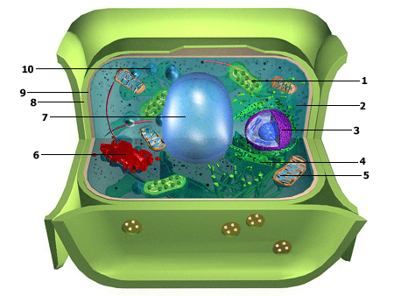
 |  |  |  |  | т |  |  |  |  | л
 |  |  |  |  | ы |  |  |  |  | ь

ГОТОВО!

